Sheet1
普通楔键(摘自GB/T 1564-1979)
注：1．安装时，键的斜面与轮毂槽的斜面必须紧密贴合。
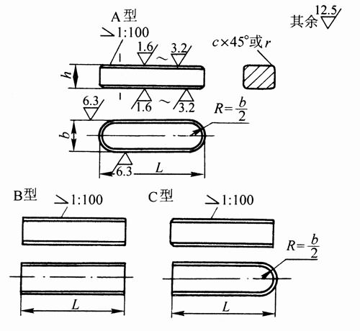

2．键槽宽b(轴和毂)尺寸公差D10。
3．标记示例：
圆头普通楔键(A型), b=16mm,h=10mm,L=100mm：
键 16×100 GB/T1564-1979
对于同一尺寸的平头普通楔键(B型)或单圆头普通楔键(C型),标记为：
键B 16×100 GB/T1564-1979
键C 16×100 GB/T1564-1979
4．括号中逗号前后分别表示上偏差和下偏差。
5．本表的单位是mm。
轴径d | 键(公称尺寸) |  |  |  |  | 每100mm长重量(kg)≈ | 键槽
 | b(h9) | h(h11) | c或r | h1 | L(h14) |  | 轴t |  | 轮毂t1 |  | 圆角半径r
 |  |  |  |  |  |  | 基本尺寸 | 公差 | 基本尺寸 | 公差
自6～8 | 2 | 2 | 0.16～0.25 | 7 | 6～20 | 0.003 | 1.2 | (+0.1,0) | 0.5 | (+0.1,0) | 0.08～0.16
＞8～10 | 3 | 3 | 0.16～0.25 | 7 | 6～36 | 0.007 | 1.8 | (+0.1,0) | 0.9 | (+0.1,0) | 0.08～0.16
＞10～12 | 4 | 4 | 0.16～0.25 | 7 | 8～45 | 0.012 | 2.5 | (+0.1,0) | 1.2 | (+0.1,0) | 0.08～0.16
＞12～17 | 5 | 5 | 0.25～0.4 | 8 | 10～56 | 0.019 | 3 | (+0.1,0) | 1.7 | (+0.1,0) | 0.16～0.25
＞17～22 | 6 | 6 | 0.25～0.4 | 10 | 14～70 | 0.027 | 3.5 | (+0.1,0) | 2.2 | (+0.1,0) | 0.16～0.25
＞22～30 | 8 | 7 | 0.25～0.4 | 11 | 18～90 | 0.042 | 4 | (+0.2,0) | 2.4 | (+0.2,0) | 0.16～0.25
＞30～38 | 10 | 8 | 0.4～0.6 | 12 | 22～110 | 0.059 | 5 | (+0.2,0) | 2.4 | (+0.2,0) | 0.25～0.40
＞38～44 | 12 | 8 | 0.4～0.6 | 12 | 28～140 | 0.071 | 5 | (+0.2,0) | 2.4 | (+0.2,0) | 0.25～0.40
＞44～50 | 14 | 9 | 0.4～0.6 | 14 | 36～160 | 0.093 | 5.5 | (+0.2,0) | 2.9 | (+0.2,0) | 0.25～0.40
＞50～58 | 16 | 10 | 0.4～0.6 | 16 | 45～180 | 0.12 | 6 | (+0.2,0) | 3.4 | (+0.2,0) | 0.25～0.40
＞58～65 | 18 | 11 | 0.4～0.6 | 18 | 50～200 | 0.148 | 7 | (+0.2,0) | 3.4 | (+0.2,0) | 0.25～0.40
＞65～75 | 20 | 12 | 0.6～0.8 | 20 | 56～220 | 0.18 | 7.5 | (+0.2,0) | 3.9 | (+0.2,0) | 0.40～0.60
＞75～85 | 22 | 14 | 0.6～0.8 | 22 | 63～250 | 0.233 | 9 | (+0.2,0) | 4.4 | (+0.2,0) | 0.40～0.60
＞85～95 | 25 | 14 | 0.6～0.8 | 22 | 70～280 | 0.264 | 9 | (+0.2,0) | 4.4 | (+0.2,0) | 0.40～0.60
＞95～110 | 28 | 16 | 0.6～0.8 | 25 | 80～320 | 0.341 | 10 | (+0.2,0) | 5.4 | (+0.2,0) | 0.40～0.60
钩头楔键(摘自GB/T 1565-1979)
注：1．安装时，键的斜面与轮毂槽的斜面必须紧密配合。
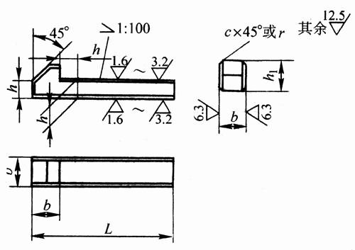

2．键槽宽b(轴和毂)尺寸公差D10。
3．标记示例：
钩头楔键 b=16mm,h=10mm,L=100mm:
键 16×100 GB/T1565-1979
4．括号中逗号前后分别表示上偏差和下偏差。
5．本表的单位是mm。

轴径d | 键(公称尺寸) |  |  |  |  | 每100mm长重量(kg)≈ | 键槽
 | b | h | c或r | h1 | L(h14) |  | t |  | t1 |  | 圆角半径r
 | (h9) | (h11) |  |  |  |  | 基本尺寸 | 公差 | 基本尺寸 | 公差
自6～8 | 2 | 2 | 0.16～0.25 | 7 | — | — | 1.2 | (+0.1, 0) | 0.5 | (+0.1, 0) | 0.08～0.16
＞8～10 | 3 | 3 | 0.16～0.25 | 7 | — | — | 1.8 | (+0.1, 0) | 0.9 | (+0.1, 0) | 0.08～0.16
＞10～12 | 4 | 4 | 0.16～0.25 | 7 | 14～45 | 0.013 | 2.5 | (+0.1, 0) | 1.2 | (+0.1, 0) | 0.08～0.16
＞12～17 | 5 | 5 | 0.25～0.4 | 8 | 14～56 | 0.02 | 3 | (+0.1, 0) | 1.7 | (+0.1, 0) | 0.16～0.25
＞17～22 | 6 | 6 | 0.25～0.4 | 10 | 14～70 | 0.03 | 3.5 | (+0.1, 0) | 2.2 | (+0.1, 0) | 0.16～0.25
＞22～30 | 8 | 7 | 0.25～0.4 | 11 | 18～90 | 0.047 | 4 | (+0.2, 0) | 2.4 | (+0.2, 0) | 0.16～0.25
＞30～38 | 10 | 8 | 0.4～0.6 | 12 | 22～110 | 0.068 | 5 | (+0.2, 0) | 2.4 | (+0.2, 0) | 0.25～0.40
＞38～44 | 12 | 8 | 0.4～0.6 | 12 | 28～140 | 0.084 | 5 | (+0.2, 0) | 2.4 | (+0.2, 0) | 0.25～0.40
＞44～50 | 14 | 9 | 0.4～0.6 | 14 | 36～160 | 0.114 | 5.5 | (+0.2, 0) | 2.9 | (+0.2, 0) | 0.25～0.40
＞50～58 | 16 | 10 | 0.4～0.6 | 16 | 45～180 | 0.15 | 6 | (+0.2, 0) | 3.4 | (+0.2, 0) | 0.25～0.40
＞58～65 | 18 | 11 | 0.4～0.6 | 18 | 50～200 | 0.19 | 7 | (+0.2, 0) | 3.4 | (+0.2, 0) | 0.25～0.40
＞65～75 | 20 | 12 | 0.6～0.8 | 20 | 56～220 | 0.238 | 7.5 | (+0.2, 0) | 3.9 | (+0.2, 0) | 0.40～0.60
＞75～85 | 22 | 14 | 0.6～0.8 | 22 | 63～250 | 0.311 | 9 | (+0.2, 0) | 4.4 | (+0.2, 0) | 0.40～0.60
＞85～95 | 25 | 14 | 0.6～0.8 | 22 | 70～280 | 0.366 | 9 | (+0.2, 0) | 4.4 | (+0.2, 0) | 0.40～0.60
＞95～110 | 28 | 16 | 0.6～0.8 | 25 | 80～320 | 0.486 | 10 | (+0.2, 0) | 5.4 | (+0.2, 0) | 0.40～0.60
＞110～130 | 32 | 18 | 0.6～0.8 | 28 | 90～360 | 0.651 | 11 | (+0.2, 0) | 6.4 | (+0.2, 0) | 0.40～0.60
钩头薄型楔键的剖面尺寸及公差(摘自GB/T 16922-1997)

注：1．(d-t)和(d+t1)两个组合尺寸的极限偏差按相应的t和tl的极限偏差选取，但(d—t)极限偏差值应取负号(-)。
2．括号中逗号前后分别表示上偏差和下偏差。
3．本表的单位是mm。

轴 | 键 | 键槽(轮毂) |  |  |  |  |  | 平台(轴)深度t
公称直径d | 公称尺寸b×h | 宽度b |  | 深度t1 |  | 半径rmin | 半径rmax | 尺寸 | 偏差
 |  | 尺寸 | 偏差D10 | 尺寸 | 偏差
22～30 | 8×5 | 8 | (+0.098, +0.040) | 1.7 | (+0.1,0) | 0.16 | 0.25 | 3 | (+0.1,0)
＞30～38 | 10×6 | 10 | (+0.098, +0.040) | 2.2 | (+0.1,0) | 0.25 | 0.4 | 3.5 | (+0.1,0)
＞38～44 | 12×6 | 12 | (+0.120,+0.050) | 2.2 | (+0.1,0) | 0.25 | 0.4 | 3.5 | (+0.1,0)
＞44～50 | 14×6 | 14 | (+0.120,+0.050) | 2.2 | (+0.2,0) | 0.25 | 0.4 | 3.5 | (+0.1,0)
＞50～58 | 16×7 | 16 | (+0.120,+0.050) | 2.4 | (+0.2,0) | 0.25 | 0.4 | 4 | (+0.2,0)
＞58～65 | 18×7 | 18 | (+0.120,+0.050) | 2.4 | (+0.2,0) | 0.25 | 0.4 | 4 | (+0.2,0)
＞65～75 | 20×8 | 20 | (+0.149,+0.065) | 2.4 | (+0.2,0) | 0.4 | 0.6 | 5 | (+0.2,0)
＞75～85 | 22×9 | 22 | (+0.149,+0.065) | 2.9 | (+0.2,0) | 0.4 | 0.6 | 5.5 | (+0.2,0)
＞85～95 | 25×9 | 25 | (+0.149,+0.065) | 2.9 | (+0.2,0) | 0.4 | 0.6 | 5.5 | (+0.2,0)
＞95～110 | 28×10 | 28 | (+0.149,+0.065) | 3.4 | (+0.2,0) | 0.4 | 0.6 | 6 | (+0.2,0)
＞110～130 | 32×11 | 32 | (+0.180,+0.080) | 3.4 | (+0.2,0) | 0.4 | 0.6 | 7 | (+0.2,0)
薄型楔键的型式、尺寸及公差(摘自GB/T 16922-1997)
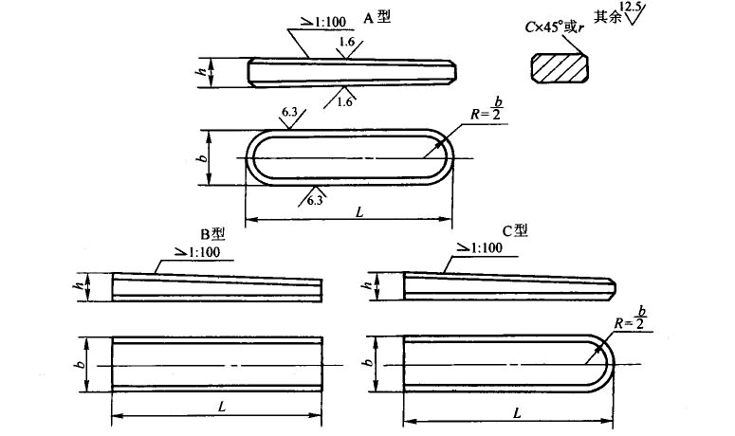

注：1．楔键的上、下工作面表面粗糙度参数Ra值也可以选用3.2μm。
2．括号中逗号前后分别表示上偏差和下偏差。
3．本表的单位是mm。
①只对长边和圆头的边倒角，其他边只去毛刺。
②长度系列(单位为mm)为20、22、25、28～40(4进位)、45、50、56、63、70～110(10进位)、125、140～220(20进位)、250、280～400(40进位)。

b |  | h |  | C或r① | C或r① | L②商品规格范围
基本尺寸 | 极限偏差 h9 | 基本尺寸 | 极限偏差h11 | min | max
8 | (0,-0.036) | 5 | (0,-0.075) | 0.25 | 0.4 | 20～70
10 | (0,-0.036) | 6 | (0,-0.075) | 0.4 | 0.6 | 25～90
12 | (0,-0.043) | 6 | (0,-0.075) | 0.4 | 0.6 | 32～125
14 | (0,-0.043) | 6 | (0,-0.075) | 0.4 | 0.6 | 36～140
16 | (0,-0.043) | 7 | (0,-0.090) | 0.4 | 0.6 | 45～180
18 | (0,-0.043) | 7 | (0,-0.090) | 0.6 | 0.8 | 50～200
20 | (0,-0.052) | 8 | (0,-0.090) | 0.6 | 0.8 | 56～220
22 | (0,-0.052) | 9 | (0,-0.090) | 0.6 | 0.8 | 63～250
25 | (0,-0.052) | 9 | (0,-0.090) | 0.6 | 0.8 | 70～280
28 | (0,-0.052) | 10 | (0,-0.090) | 0.6 | 0.8 | 80～320
32 | (0,-0.062) | 11 | (0,-0.110) | 0.6 | 0.8 | 90～360
36 | (0,-0.062) | 12 | (0,-0.110) | 1 | 1.2 | 100～400
40 | (0,-0.062) | 14 | (0,-0.110) | 1 | 1.2 | 125～400
45 | (0,-0.062) | 16 | (0,-0.110) | 1 | 1.2 | 140～400
50 | (0,-0.062) | 18 | (0,-0.110) | 1 | 1.2 | 160～400
钩头薄型楔键的型式、尺寸及公差(摘自GB/T 16922-1997)
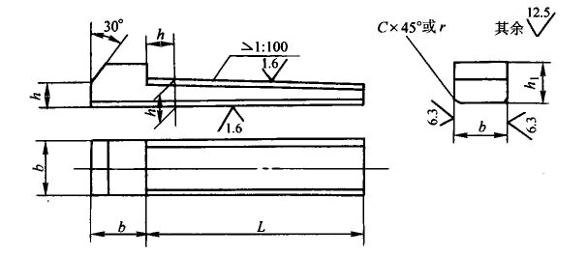

注：1．楔键的上、下工作面表面粗糙度参数Ra值也可选用3.2μm。
2．括号中逗号前后分别表示上偏差和下偏差。
3．本表的单位是mm。
①极限偏差h9、h11只适用于键的剖面尺寸。
②只对长边倒角，其他边只去毛刺。
③长度系列(单位为mm)为20、22、25、28～40(4进位)、45、50、56、63、70～110(10进位)、125、140～220(20进位)、250、280～400(40进位)。

b |  | h | H | h1 | C或r② | C或r② | L③商品规格范围
基本尺寸 | 极限偏差 h9 | 基本尺寸 | 极限偏差h11① |  | min | max
8 | （0, -0.036） | 5 | （0, -0.075） | 8 | 0.25 | 0.4 | 20～70
10 | （0, -0.036） | 6 | （0, -0.075） | 10 | 0.4 | 0.6 | 25～90
12 | （0, -0.043） | 6 | （0, -0.075） | 10 | 0.4 | 0.6 | 32～125
14 | （0, -0.043） | 6 | （0, -0.075） | 10 | 0.4 | 0.6 | 36～140
16 | （0, -0.043） | 7 | （0, -0.090） | 11 | 0.4 | 0.6 | 45～180
18 | （0, -0.043） | 7 | （0, -0.090） | 11 | 0.6 | 0.8 | 50～200
20 | （0, -0.052） | 8 | （0, -0.090） | 12 | 0.6 | 0.8 | 56～220
22 | （0, -0.052） | 9 | （0, -0.090） | 14 | 0.6 | 0.8 | 63～250
25 | （0, -0.052） | 9 | （0, -0.090） | 14 | 0.6 | 0.8 | 70～280
28 | （0, -0.052） | 10 | （0, -0.090） | 16 | 0.6 | 0.8 | 80～320
32 | （0, -0.062） | 11 | （0, -0.110） | 18 | 0.6 | 0.8 | 90～360
36 | （0, -0.062） | 12 | （0, -0.110） | 20 | 1 | 1.2 | 100～400
40 | （0, -0.062） | 14 | （0, -0.110） | 22 | 1 | 1.2 | 125～400
45 | （0, -0.062） | 16 | （0, -0.110） | 25 | 1 | 1.2 | 140～400
50 | （0, -0.062） | 18 | （0, -0.110） | 28 | 1 | 1.2 | 160～400

